type(彩种)
名 | 类型 | 长度 | 小数点 | 不是null | 注释
id | tinyint | 3 | 0 | TRUE
type | int | 11 | 0 | TRUE | 类别
enable | tinyint | 1 | 0 | TRUE | 状态 1开启 2关闭
sort | tinyint | 4 | 0 | TRUE | 排序
name | varchar | 32 | 0 | TRUE | 名称
codeList | varchar | 125 | 0 | TRUE | 可选号码 `,`分隔
title | varchar | 64 | 0 | TRUE | 标题
shortName | varchar | 8 | 0 | TRUE
info | varchar | 255 | 0 | TRUE | 详情
onGetNoed | varchar | 64 | 0 | TRUE | 期号处理 方法名 qishu::
data_ftime | int | 4 | 0 | TRUE | 提前封盘时间

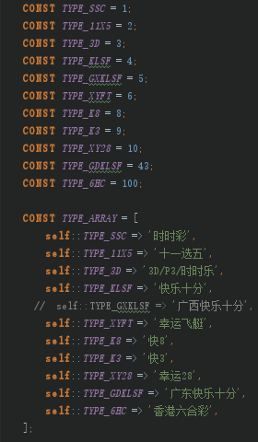
类别

